入力リスト
目次へジャンプ
飲料水、調味料、野菜、肉類をそれぞれ1つずつテーブル化
→テーブル名を付与(数式→名前の管理で一覧で確認可能)→種類の欄に入力規則で、飲料調味料野菜肉類を選択できるようにする
飲料水 | 調味料 | 野菜 | 肉類 | →商品欄は、入力規則にINDIRECT関数で種類欄を参照する
天然水 | 塩 | きゃべつ | 牛 |  | 入力規則参照
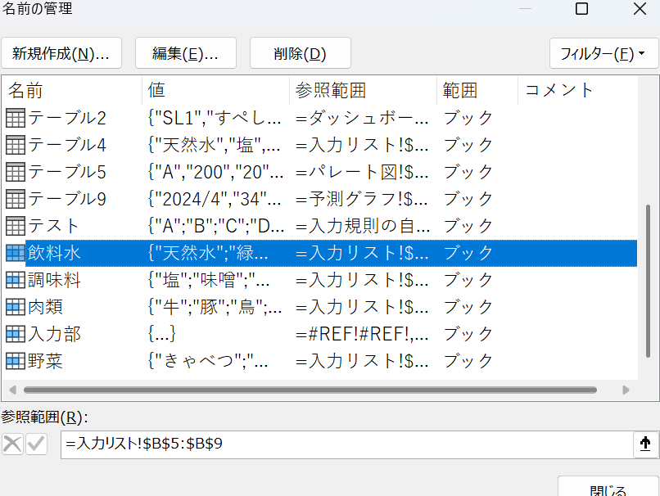
緑茶 | 味噌 | レタス | 豚 | 種類 | 商品 | 仕入れ数
ほうじ茶 | 醤油 | にんじん | 鳥 | 調味料 | 味噌
コーヒー | つゆ | 白菜 | ひき肉 | 野菜 | レタス
コーラ | ソース

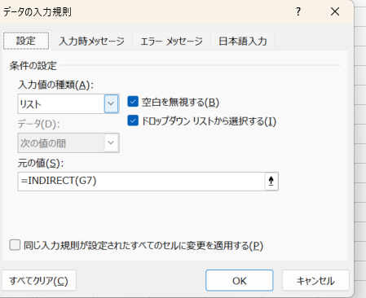

計画と実績
目次へジャンプ | 計画と実績
 |  | 計画 | 実績 | 差
 | ４月 | 300 | 400 | 100
 | ５月 | 300 | 400 | 100
 | ６月 | 300 | 400 | 100
 | ７月 | 300 | 400 | 100
 | ８月 | 300 | 400 | 100
 | ９月 | 300 | 400 | 100
 | １０月 | 300 | 200 | ▲ 100
 | １１月 | 300 | 200 | ▲ 100
 | １２月 | 300 | 200 | ▲ 100
 | １月 | 300 | 200 | ▲ 100
 | ２月 | 300 | 200 | ▲ 100
 | ３月 | 300 | 200 | ▲ 100

計画と実績

スライサー
目次へジャンプ
 | メーカー比較
 | 列1 | ４月 | ５月 | ６月 | ７月 | ８月 | テーブルデザイン→スライサーを挿入→列１のスライサー
 | toyota | 234 | 345 | 435 | 42 | 543
 | honda | 324 | 534 | 43 | 234 | 567
 | subaru | 899 | 876 | 90 | 876 | 76
 | マツダ | 56 | 78 | 45 | 987 | 342

メーカー比較

スピンボタン
可変閾値 |  |  |  |  | 目次へジャンプ
 | 計画 | 閾値 | ギャップ | 開発→挿入→スピンボタン→書式設定とリンク
A | 100 | 95 | #N/A
B | 20 | 95 | 75
C | 80 | 95 | 15
D | 45 | 95 | 50
E | 33 | 95 | 62

可変閾値

入力規則の自動追加
目次へジャンプ
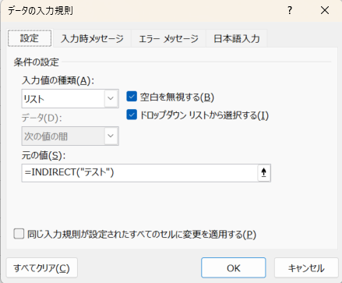
 | テストテーブル | C
 | A
 | B
 | C
 | D
 | E
 | P
 | E

絵文字表現
目次へジャンプ
 |  |  | REPT関数
 | 名前 | 点数 | 評価
 | たろう | 10 | IIIIIIIIII
 | じろう | 20 | IIIIIIIIIIIIIIIIIIII
 | さぶろう | 30 | IIIIIIIIIIIIIIIIIIIIIIIIIIIIII
 | しろう | 40 | IIIIIIIIIIIIIIIIIIIIIIIIIIIIIIIIIIIIIIII
 | ごろう | 50 | IIIIIIIIIIIIIIIIIIIIIIIIIIIIIIIIIIIIIIIIIIIIIIIIII

 |  |  |  | 棒グラフに絵を張り付ける

ダッシュボード
目次へジャンプ
メーカー別価格
 | 集計
SL10 | 7654
SL2 | 5000
SL3 | 30505
SL6 | 334
SL8 | 2345
SL4 | 35000
SL7 | 3456
SL9 | 3456
SL1 | 100
SL5 | 3440
(空白)

評価
 | 集計
SL10 | 7
SL2 | 4
SL3 | 2
SL6 | 2
SL8 | 4
SL4 | 3
SL7 | 3
SL9 | 5
SL1 | 3
SL5 | 3
(空白)
変速段
 | 集計
SL10 | 7
SL2 | 11
SL3 | 11
SL6 | 9
SL8 | 12
SL4 | 12
SL7 | 10
SL9 | 8
SL1 | 10
SL5 | 8
(空白)

折れ線
目次へジャンプ
 |  | 1 | 2 | 3 | 4 | 5 | 6 | 7 | 8 | 9 | 10 | 11 | 12
 | 台数 | 234 | 67 | 56 | 100 | 345 | 67 | 67 | 567 | 43 | 45 | 345 | 45
 | 最大 | #N/A | #N/A | #N/A | #N/A | #N/A | #N/A | #N/A | 567 | #N/A | #N/A | #N/A | #N/A
 | 最小 | #N/A | #N/A | #N/A | #N/A | #N/A | #N/A | #N/A | #N/A | 43 | #N/A | #N/A | #N/A

 |  | 4月 | ５月 | ６月 | ７月 | 8月 | 9月 | 10月 | 11月 | 12月 | 1月 | 2月 | 3月
 | 台数 | 234 | 67 | 56 | 100 | 345 | 67 | 67 | 567 | 43 | 45 | 345 | 45
 | 最大 | 567 | 567 | 567 | 567 | 567 | 567 | 567 | 567 | 567 | 567 | 567 | 567
 | 平均 | 165.08333333 | 165.08333333 | 165.08333333 | 165.08333333 | 165.08333333 | 165.08333333 | 165.08333333 | 165.08333333 | 165.08333333 | 165.08333333 | 165.08333333 | 165.08333333
 | 最小 | 43 | 43 | 43 | 43 | 43 | 43 | 43 | 43 | 43 | 43 | 43 | 43

ガントチャート
目次へジャンプ
 | 年 | 月 |  | 日付自動更新とガントチャート機能
 | 2024 | 8
 |  |  | 本日 | 2025-02-18
No | task | 開始日 | 終了日 | 残り日数 | status | 2024-08-01 | 2024-08-02 | 2024-08-05 | 2024-08-06 | 2024-08-07 | 2024-08-08 | 2024-08-09 | 2024-08-12 | 2024-08-13 | 2024-08-14 | 2024-08-15 | 2024-08-16 | 2024-08-19 | 2024-08-20 | 2024-08-21 | 2024-08-22 | 2024-08-23 | 2024-08-26 | 2024-08-27 | 2024-08-28 | 2024-08-29 | 2024-08-30 | 2024-09-02 | 2024-09-03 | 2024-09-04 | 2024-09-05 | 2024-09-06 | 2024-09-09 | 2024-09-10 | 2024-09-11 | 2024-09-12
 |  |  |  |  |  | 木 | 金 | 月 | 火 | 水 | 木 | 金 | 月 | 火 | 水 | 木 | 金 | 月 | 火 | 水 | 木 | 金 | 月 | 火 | 水 | 木 | 金 | 月 | 火 | 水 | 木 | 金 | 月 | 火 | 水 | 木
1 | B | 2024-09-01 | 2024-09-01 | - | 完了
2 | C | 2024-08-03 | 2024-09-20 | - | 着手中
3 | D | 2024-10-02 | 2024-11-05 | - | 未着手
4 | E | 2024-11-02 | 2024-12-01 | - | 未着手
5 | F | 2024-03-04 | 2024-04-01 | - | 完了
6 | G | 2024-05-06 | 2024-10-01 | - | 着手中
7 | H | 2024-07-09 | 2024-03-22 | - | 着手中
8 | I | 1900-01-03 | 2024-11-04 | - | 完了

 |  |  |  | 色を付けたい部分を選択して、条件付き書式
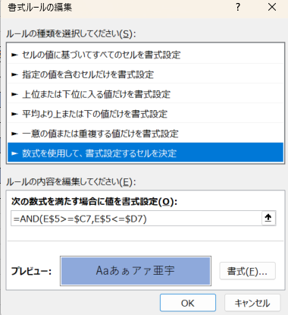

ドーナツグラフ
目次へジャンプ |  | あさはパン
 | はい | 80% | ドーナツの中のテキストにリンク
 | いいえ | 20%

80%

予測グラフ
 | 実績 | 予測(実績) | 信頼下限(実績) | 信頼上限(実績)
 | 34
 | 55
 | 45
 | 67
 | 90
 | 43 | 43 | 43 | 43
 |  | 64.30962929 | 25.808008141 | 102.81125044
 |  | 68.27164443 | 29.46076896 | 107.0825199
 |  | 72.233659569 | 33.11114324 | 111.3561759
 |  | 76.195674709 | 36.759149969 | 115.63219945
 |  | 80.157689849 | 40.404807963 | 119.91057173
 |  | 84.119704988 | 44.048135857 | 124.19127412
 |  | 87.953913188 | 47.571660137 | 128.33616624
目次へジャンプ

 | 日付 | 2024-04-01 | 2024-05-01 | 2024-06-01 | 2024-07-01 | 2024-08-01 | 2024-09-01 | 2024-10-01 | 2024-11-01 | 2024-12-01 | 2025-01-01 | 2025-02-01 | 2025-03-01
 | 実績 | 34 | 55 | 45 | 67 | 90 | 43
 | 予測 | - | - | - | - | - | - | 64 | 68 | 72 | 76 | 80 | 84

 |  | 日付 | 実績 | 予測(実績) | 信頼下限(実績) | 信頼上限(実績)
 |  | 2024-04-01 | 34
 |  | 2024-05-01 | 55
 |  | 2024-06-01 | 45
 |  | 2024-07-01 | 67
 |  | 2024-08-01 | 90
 |  | 2024-09-01 | 43 | 43 | 43.00 | 43.00
 |  | 2024-10-01 |  | 64.30962929 | 25.81 | 102.81
 |  | 2024-11-01 |  | 68.27164443 | 29.46 | 107.08
 |  | 2024-12-01 |  | 72.233659569 | 33.11 | 111.36
 |  | 2025-01-01 |  | 76.195674709 | 36.76 | 115.63
 |  | 2025-02-01 |  | 80.157689849 | 40.40 | 119.91
 |  | 2025-03-01 |  | 84.119704988 | 44.05 | 124.19
 |  | 2025-03-31 |  | 87.953913188 | 47.57 | 128.34

登録フォーム
目次へジャンプ

 | ホーム→アドイン→ミニカレンダー

 | 時刻は”時計マーク”で

 | 登録ボタン→右クリック→マクロの登録
 | (ファイルをマクロ有効ファイルに変更して保存が必要) |  |  |  |  | A
 |  |  |  |  |  | B
 |  |  |  |  |  | C
 |  |  |  |  |  | D
 |  |  |  |  |  | E

 | 製品名 | 日付 | 時刻 | 数量
 |  |  |  |  | ←入力セル
登録ボタン

 | 製品名 | 日付 | 時刻 | 数量
 | B | 2024-09-25 | 9:46:00 | 5
 | B | 2024-09-25 | 9:46:00 | 5
 | B | 2024-09-11 | 9:37:00 | 0

